Munkalap1
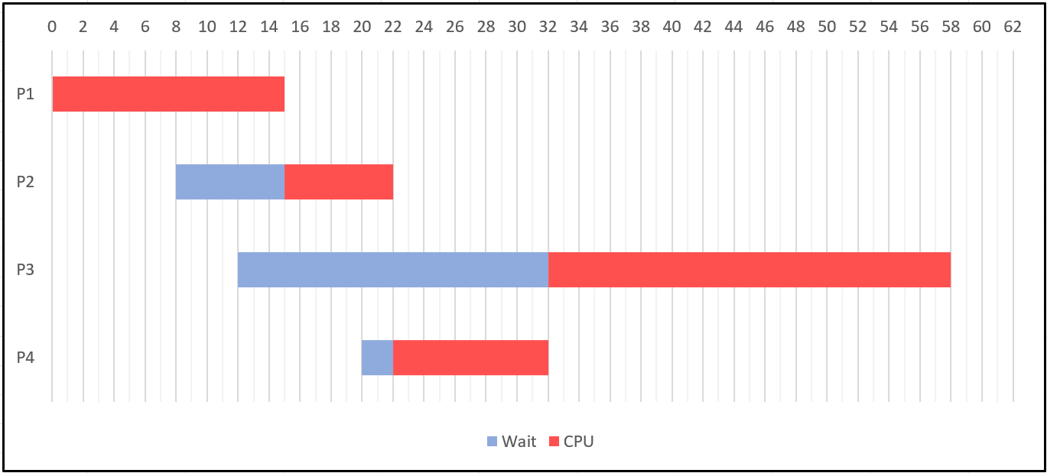
SJF | Érkezés | CPU idő | Indulás | Befejezés | Várakozás | Körülfordulás | Válaszidő | Átlagos Várakozás: | 7.25
P1 | 0 | 15 | 0 | 15 | 0 | 15 | 0 | Átlagos Körülfordulás: | 21.75
P2 | 8 | 7 | 15 | 22 | 7 | 14 | 7 | Átlagos Válaszidő: | 7.25
P3 | 12 | 26 | 32 | 58 | 20 | 46 | 20 | CPU Kihasználtság: | 99%
P4 | 20 | 10 | 22 | 32 | 2 | 12 | 2 | Befejezési idő: 58 | Végrehajtási sorrend: P1;P2;P4;P3

